總表
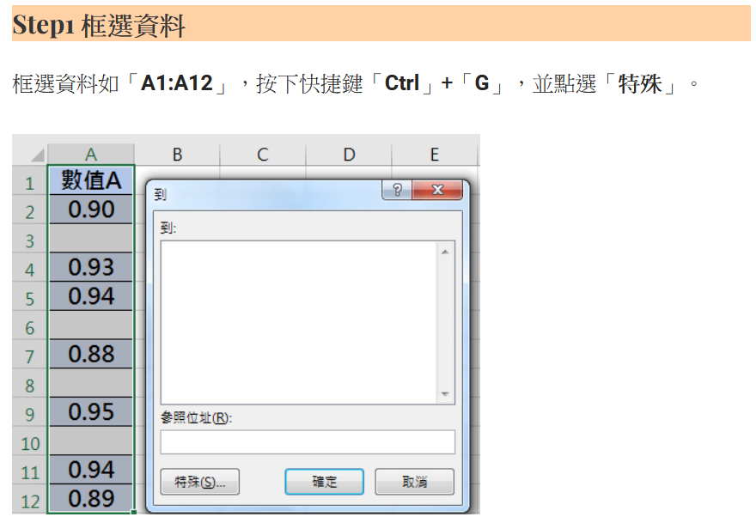
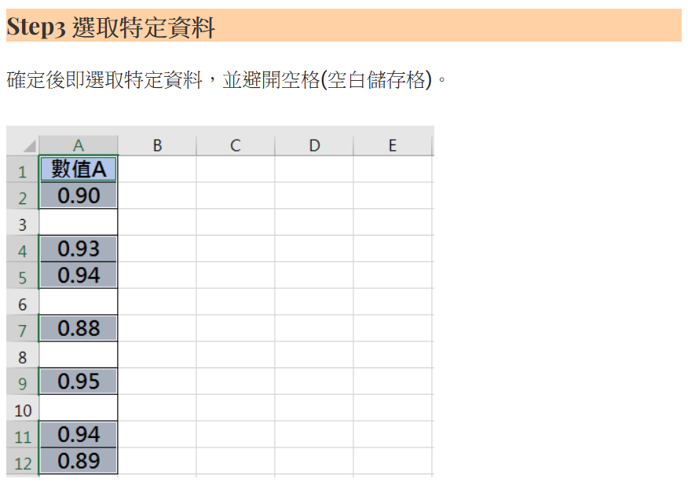
中山高中114學年度第1學期 二年級 秩序競賽成績總表
班級/週次 | 第4週 | 第5週 | 第6週 | 第8週 | 第9週 | 第10週 | 第11週 | 第12週 | 第14週 | 第15週 | 第16週 | 總計 | 排名
201 | 18.8 | 9.2 | 11.6 | 9.6 | 18.2 | 17.2 | 9.2 | 15.6 | 19.8 | 18.4 | 11.8 | 159.4 | 6
202 | 20.6 | 9.6 | 10.4 | 10.4 | 18.6 | 17 | 10 | 17.4 | 18.4 | 16.2 | 7.8 | 156.4 | 8
203 | 21.8 | 8.4 | 12 | 9.6 | 18 | 16.4 | 10 | 20 | 18.8 | 19.2 | 13 | 167.2 | 1
204 | 20.8 | 8.8 | 10 | 11.2 | 18 | 16.4 | 9.6 | 15.6 | 17.4 | 18 | 11.2 | 157 | 7
205 | 20.8 | 8.4 | 12.8 | 10 | 19 | 17.8 | 9.2 | 16 | 18.8 | 19.2 | 13.8 | 165.8 | 2
206 | 14.8 | 7.6 | 6.2 | 8.4 | 14.8 | 14 | 8.8 | 13 | 17.6 | 17 | 9.6 | 131.8 | 13
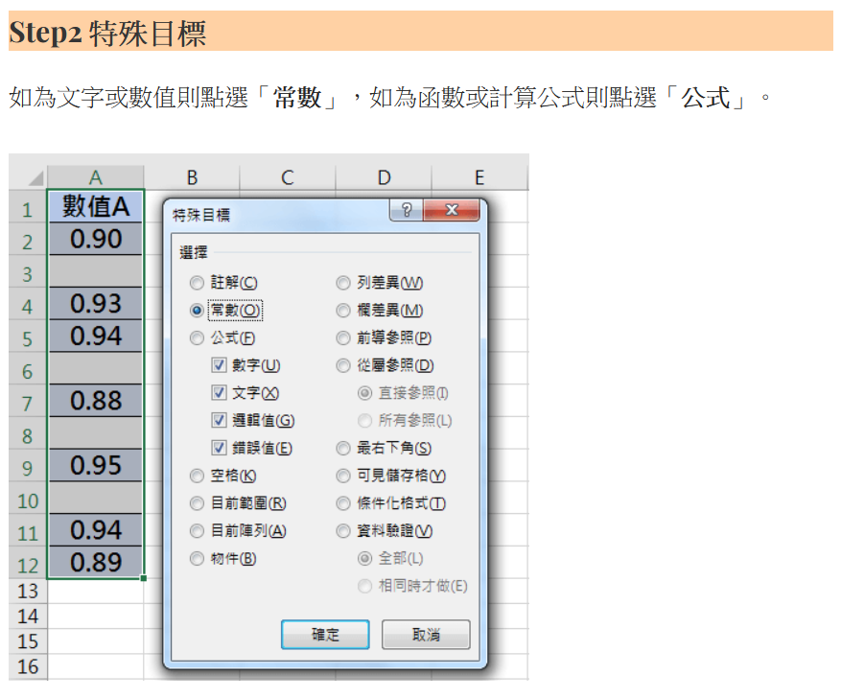
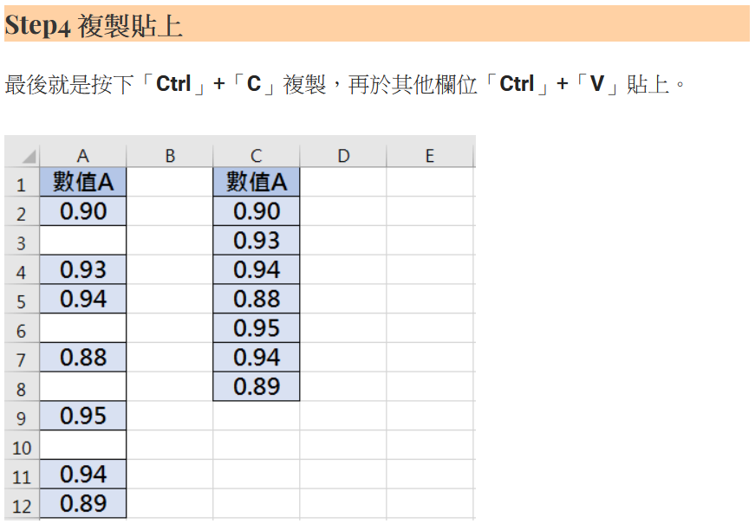
207 | 20.8 | 8.8 | 12.4 | 10.4 | 6.2 | 15.2 | 8 | 19.6 | 19.6 | 18.4 | 14.2 | 153.6 | 9
208 | 19 | 9.6 | 9.8 | 10.4 | 15.2 | 17.2 | 6.8 | 14.4 | 17.4 | 17.2 | 7 | 144 | 10
209 | 19.6 | 9.6 | 11.2 | 10.2 | 16.8 | 15.6 | 9.2 | 19 | 18.2 | 18.8 | 11.6 | 159.8 | 5
210 | 21.6 | 8.4 | 12 | 10.8 | 19.6 | 16 | 9.2 | 15.2 | 20 | 15.2 | 14.4 | 162.4 | 4
211 | 6.6 | 8.8 | 11 | 8.4 | 15.6 | 7.2 | 7.2 | 7.6 | 16.6 | 10.2 | 5.6 | 104.8 | 14
212 | 17.6 | 8 | 7.6 | 10.4 | 18.6 | 10.8 | 5.6 | 16.6 | 17.6 | 17.2 | 12.8 | 142.8 | 11
213 | 15.2 | 6.4 | 9.6 | 9.6 | 19.4 | 12.6 | 3.4 | 15.2 | 16.6 | 17.6 | 10.8 | 136.4 | 12
214 | 20.8 | 8.4 | 11.2 | 10.8 | 17.2 | 14.8 | 9.2 | 19.6 | 20 | 18.8 | 14.8 | 165.6 | 3
註：本表是各週秩序總成績，感謝各位導師的協助。

